用户基础描述
玩家基础属性综述：
 | 此次FocusGroup调研玩家
 | 在BF，SW的玩家中属于年龄稍高，收入水平较好，学历较高的人群。
 | 此次调研已亚裔玩家为主。
 | 分析详情见下文
年龄分布
总体年龄分布
年龄 | 总体人数 | BF | SW | 年龄段 | 总体人数 | BF | SW | FaceBook 调研数据
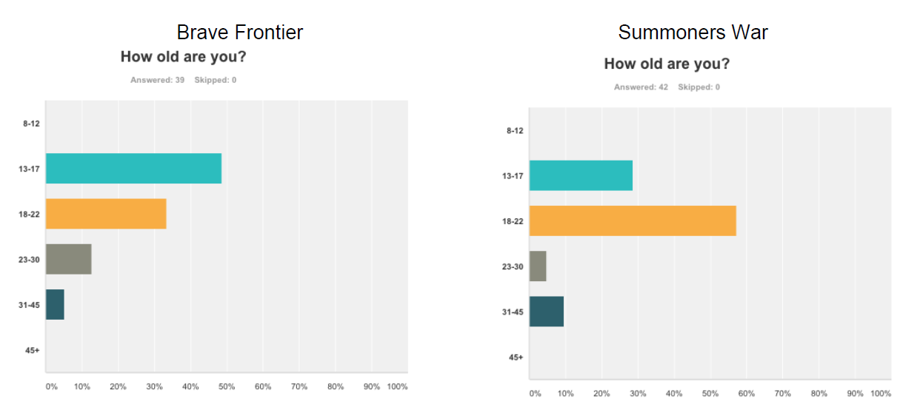
15 | 0 | 0 | 0 | 8~12 | 0 | 0 | 0
16 | 0 | 0 | 0 | 13~17 | 1 | 0 | 1
17 | 1 | 0 | 1 | 18~22 | 3 | 2 | 1
18 | 0 | 0 | 0 | 23~27 | 8 | 3 | 5
19 | 1 | 1 | 0 | 28~32 | 6 | 3 | 3
20 | 0 | 0 | 0 | 33+ | 0 | 0 | 0
21 | 0 | 0 | 0
22 | 2 | 1 | 1
23 | 3 | 0 | 3
24 | 1 | 1 | 0
25 | 2 | 0 | 2
26 | 2 | 2 | 0
27 | 0 | 0 | 0
28 | 2 | 1 | 1
29 | 1 | 1 | 0
30 | 1 | 1 | 0
31 | 0 | 0 | 0
32 | 2 | 0 | 2
33 | 0 | 0 | 0
34 | 0 | 0 | 0
35 | 0 | 0 | 0

平均年龄 | 总体 | BF | SW |  | *年龄23~33+年龄分档与facebook数据跨度略有不同，原因是年龄层集中不同
 | 25.222222222 | 25.5 | 25

此次FocusGroup调研目标年龄段为17~32岁，集中在22~28岁，较Facebook调研结果年龄较高。可能是因为调研方式不同及报酬不同所致。

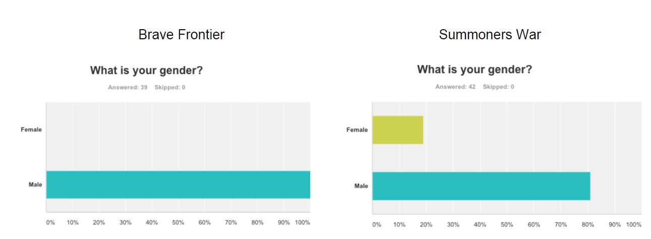
性别分布
年龄 | 总体人数 | BF | SW |  |  |  |  | FaceBook 调研数据
男性 | 17 | 7 | 10
女性 | 1 | 1 | 0

FocusGroup数据显示基本和Facebook数据趋势相同，绝大部分玩家为男性
可能性结论1：BF，SW均属于较为重度的RPG游戏，适合男性玩家，不太适合女性玩家
可能性结论2：不排除男性玩家更愿意参加测试，并表述自己的想法
《Survey Monkey - SW -汇总》文档中提到

 |  |  |  |  |  |  | 加大了结论1的成立机会。

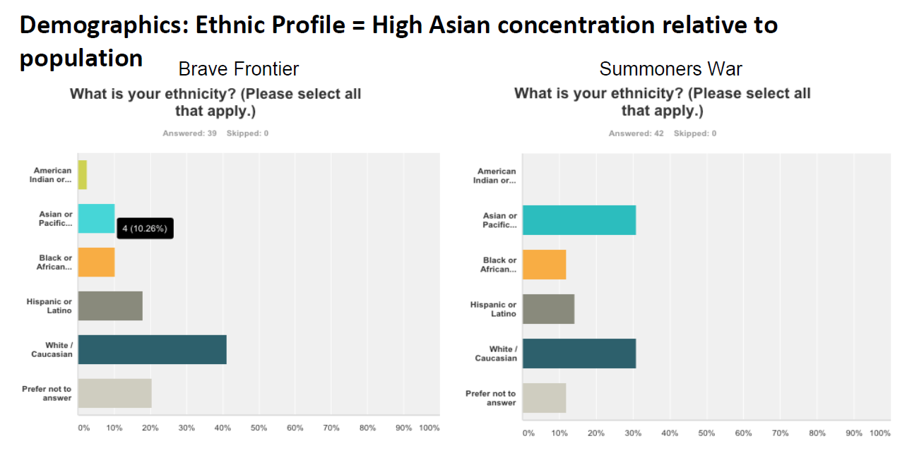
种族分布
种族 | 总体人数 | BF | SW |  |  |  |  |  |  | FaceBook 调研数据
Asian or Pacific Islander | 14 | 6 | 8
Hispanic or Latino | 2 | 1 | 1
Black or African American | 0 | 0 | 0
Mixed blood | 2 | 1 | 1

其中Mixed blood 中 BF为American Indian or Alaskan Natve & Black or African American， SW为Asian or Pacific Islander & Black or African American

亚裔玩家占绝对数量
需确认是否特意多找了写亚裔玩家（样本量少也肯能是导致此结果的原因）
Facebook调研数据中显示，白人的数量也占有比较多的位置

学历
学历 | 总体人数 | BF | SW |  |  |  |  |  | FaceBook 调研数据
Graduate school | 0 | 0 | 0
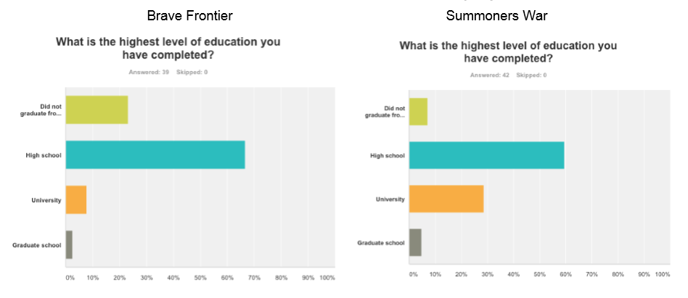
University | 11 | 4 | 7
High school | 6 | 3 | 3
Did not graduate from high school | 1 | 1 | 0

根据年龄判断，高中学历玩家1人在读。其余玩家均已高于对应学历毕业所需年龄。
对比FaceBook调研数据，大学以上学历玩家较多
其中，SW玩家高学历比例相对较高，符合FB调研数据

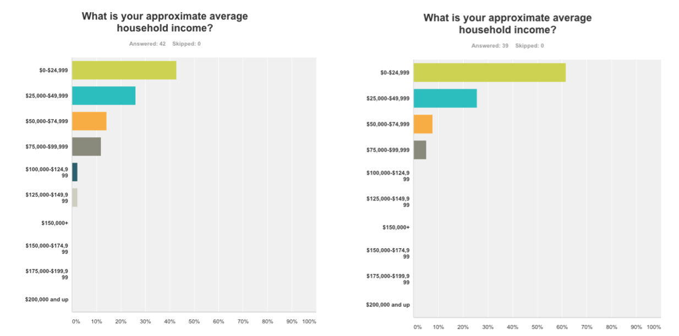
家庭收入
收入 | 总体人数 | BF | SW |  |  |  |  |  | FaceBook 调研数据
$200,000 and up | 1 | 0 | 1
$125,000-$199,999 | 0 | 0 | 0
$100,000-$124,999 | 4 | 2 | 2
$50,000-$99,999 | 4 | 1 | 3
$25,000-$49,999 | 5 | 4 | 1
$0-$24,999 | 4 | 1 | 3

对比FB数据调研，此次征集到的玩家收入水平略高

日常空闲时间娱乐项目
娱乐项目 | 总体人数 | BF | SW
玩游戏 | 14 | 8 | 6
社交 | 5 | 3 | 2
运动 | 7 | 2 | 5
读书 | 2 | 1 | 1

在玩游戏系的用户中，3人明确说明为电视游戏，另外BF玩家中2名指出自己是玩BF

游戏相关
游戏平台（所持手机类型对应系统）
学历 | 总体人数 | BF | SW
ios | 13 | 6 | 7
android | 5 | 2 | 3

此次FocusGroup调研玩家中，ios持有率较高

日常游戏时间
游戏时间 | 总体人数 | BF | SW
0.5 | 1 | 0 | 1
1 | 1 | 1 | 0
1.5 | 2 | 2 | 0
2 | 0 | 0 | 0
2.5 | 1 | 0 | 1
3 | 2 | 0 | 2
3.5 | 3 | 1 | 2
4 | 3 | 1 | 2
4.5 | 2 | 1 | 1
5 | 1 | 1 | 0
5.5 | 0 | 0 | 0
6 | 0 | 0 | 0
6.5 | 0 | 0 | 0
7 | 0 | 0 | 0
7.5 | 1 | 0 | 1
8+ | 1 | 1 | 0

数据表明，每天游戏时间2.5~5小时的玩家较多。
其中BF玩家游戏时间月高于魔灵，可能是因为魔灵游戏玩法更加休闲

喜欢的其他游戏类型
游戏类型 | 总体人数 | BF | SW
FPS | 1 | 1 | 0
SingleRPG | 1 | 1 | 0
MSG | 1 | 1 | 0
MMO-RPG | 2 | 1 | 1
SLG | 2 | 1 | 1
PUZ | 2 | 1 | 1
FTG | 3 | 3 | 0
MOBA | 3 | 1 | 2
CaRPG | 3 | 1 | 2
ACT | 4 | 2 | 2
TCG | 4 | 3 | 1
COClike | 4 | 0 | 4
ARPG | 6 | 2 | 4

注解：
 | MMO-RPG | 大型多人在线角色扮演游戏
 | FTG | 格斗游戏
 | SLG | 策略游戏
 | MSG | 音乐游戏
 | SingleRPG | 单机角色扮演游戏
 | ACT | 动作游戏
 | FPS | 射击游戏
 | TCG | 集换式卡牌游戏
 | MOBA | 多人在线战术竞技游戏
 | ARPG | 动作角色扮演游戏
 | COClike | COC类游戏
 | PUZ | 解密游戏
 | CaRPG | 卡牌角色扮演游戏

看起来SW还真是吸引了一部分COC玩家（估计是被城镇给骗了）
比较有趣的是BF玩家喜欢FTG的也不少，同样的SW喜欢ARPG的也不少
一般的游戏玩家都不止玩一个种类的游戏。

喜欢水果忍者
游戏时间 | 总体人数 | BF | SW
YES | 5 | 1 | 4
NO | 3 | 2 | 1
No response | 10 | 5 | 5

其他日常娱乐
喜欢的漫画
游戏时间 | 总体人数 | BF | SW
日式 | 11 | 5 | 6
欧美 | 2 | 0 | 2
全部 | 5 | 3 | 2

大部分调研玩家都喜欢日式漫画，
 | 其中BF玩家全都喜欢日式漫画
 | SW玩家只有2位只提及美式漫画（并不能完全代表不喜欢日式）

其他娱乐项目
游戏类型 | 总体人数 | BF | SW
运动 | 8 | 4 | 4 | facebook调研数据
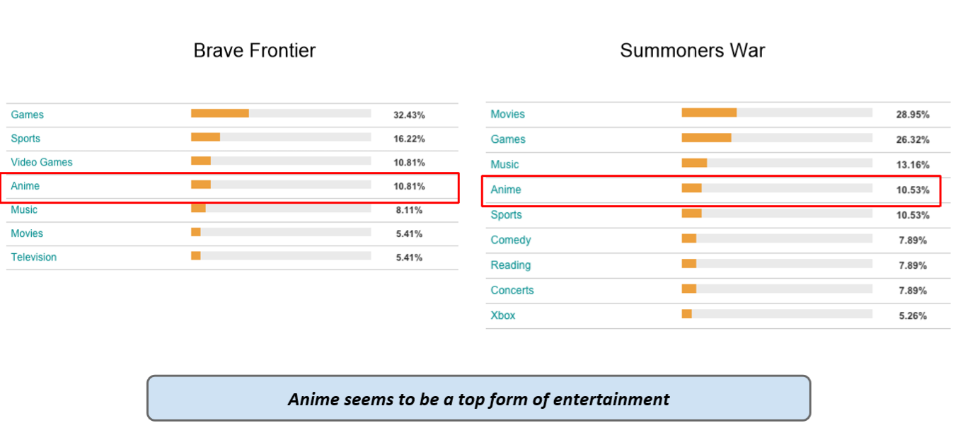
电影 | 2 | 1 | 1
电视游戏 | 6 | 4 | 2
音乐 | 1 | 1 | 0
动漫 | 2 | 1 | 1
美食 | 1 | 1 | 0
电脑游戏 | 2 | 0 | 2
电视节目 | 5 | 0 | 5
其他 | 2 | 0 | 2

此处电影，动漫提及较少的情况可能是因为前面问题已经详细问过电影，动漫相关内容。
BF的玩家玩电视游戏较多，也可能是更能接受日式风格的原因之一
此次调研的SW玩家比较多的提到电视节目，但是facebook数据并无此项，可以视为特例

访谈数据分析
FocusGroup访谈数据统计
Brave Frontier |  |  |  |  |  |  |  |  | SummonersWar
 | 1.游戏玩了多久 |  |  |  |  |  |  |  |  | 1.游戏玩了多久
 |  | 所有人都为1~2年 |  |  |  |  |  |  |  |  |  | 7, 6, 6, 6, 7, 9, 5, 5, 5, 5, 3
 |  | 了解游戏的主要渠道 |  |  |  |  |  |  |  |  | 如何得知游戏
 |  |  | 大部分为朋友介绍或者看到朋友玩，体现出年龄<22岁的玩家社交性比其他的略强 |  |  |  |  |  |  |  |  | 8个通过朋友
 |  |  | 还有少部分从App store获得信息 |  |  |  |  |  |  |  |  | 其他游戏广告
 |  | 吸引大家玩这个游戏的原因 |  |  |  |  |  |  |  |  |  | 苹果appstore
 |  |  | 2人提到是美术风格 |  |  |  |  |  |  |  | 为什么想要玩
 |  |  | 2人提到是因为游戏机制 |  |  |  |  |  |  |  |  | 看起来和其他游戏不同
 |  |  | 还有一人所述原因可能为游戏机制，也可能为美术，原话 “I liked all of the different types of units I saw in the game.” |  |  |  |  |  |  |  |  | 美术风格
 |  |  |  |  |  |  |  |  |  |  |  | 技能系统和cd
 |  |  |  |  |  |  |  |  |  |  |  | 朋友推荐
 |  |  |  |  |  |  |  |  |  |  |  | 看到朋友玩
 |  |  |  |  |  |  |  |  |  |  |  | 看了Appannie。觉得数据不错。。
 |  |  |  |  |  |  |  |  |  |  |  | 喜欢RNG方面，有点赌博的感觉

 |  | 分析总结：
 |  |  | 1.所有BF调研目标玩Brave Frontier时间都比较久了，可以认为是深度玩家。SW亦然（2个月以上即可视为深度玩家，所有玩法均已开启）
 |  |  | 2.大部分人得知BF/SW的方法是通过朋友。
 |  |  | 3.对于BF来说，游戏机制和美术风格是让大家来玩这个游戏的主要原因。而SW玩家则有更多为游戏机制及因为朋友玩

 | 2.游戏花费 |  |  |  |  |  |  |  |  | 2.游戏花费
 |  |  |  |  |  |  |  |  |  |  | 总体消费
 |  |  | 其中1人150~200，2人500，4人消费1K，1人5K以上。单位均为美元。 |  |  |  |  |  |  |  |  | $70, $100, $0, $0, $100, $300, $0, $20, $30, $35, $260
 |  | 首次消费 |  |  |  |  |  |  |  |  | 首次消费
 |  |  | 2人为50Gem |  |  |  |  |  |  |  |  | 250水晶，$10
 |  |  | 3人为100Gem |  |  |  |  |  |  |  |  | 双倍经验
 |  |  | 还有1人首次花费了$3.99，很快付了第二次 |  |  |  |  |  |  |  |  | $70的包打折到$30
 |  | 消费原因 |  |  |  |  |  |  |  |  |  | 每月奖励包3K水晶+奖励
 |  |  | 2人提升新队员 |  |  |  |  |  |  |  |  | 新手包
 |  |  | 2人为了突破关卡
 |  |  | 为了补充体力（还提到了为了支持游戏制作者） |  |  |  |  |  |  |  | 消费原因
 |  |  | 为了获得新队员 |  |  |  |  |  |  |  |  | 很多玩家提到想召唤新宠物
 |  | 日常消费 |  |  |  |  |  |  |  |  |  | 赌博上瘾（说的是召唤）
 |  |  | 4人回答问题 |  |  |  |  |  |  |  |  | 需要体力
 |  |  | 3人提到召唤新队员，其中1人提到其他道具 |  |  |  |  |  |  |  |  | 支持游戏公司（这边也有这样的脑残粉。。）
 |  |  | 1人为购买体力 |  |  |  |  |  |  |  |  | 想要个5星，帮助朋友（估计也有炫耀成分）
 |  | 花费钻石的目的 |  |  |  |  |  |  |  |  | 日常付费
 |  |  | 2人回答，均提到召唤队员，1人提到为了升级而购买体力 |  |  |  |  |  |  |  |  | 找比较值得包，好多包都挺亏的
 |  |  |  |  |  |  |  |  |  |  |  | 魔力水晶，有时候是符文，但是真心贵
 |  |  |  |  |  |  |  |  |  |  |  | 找打折商品
 |  |  |  | FaceBook关于日常消费和每天游戏时间的对比 |  |  |  |  |  |  | 水晶如何消费
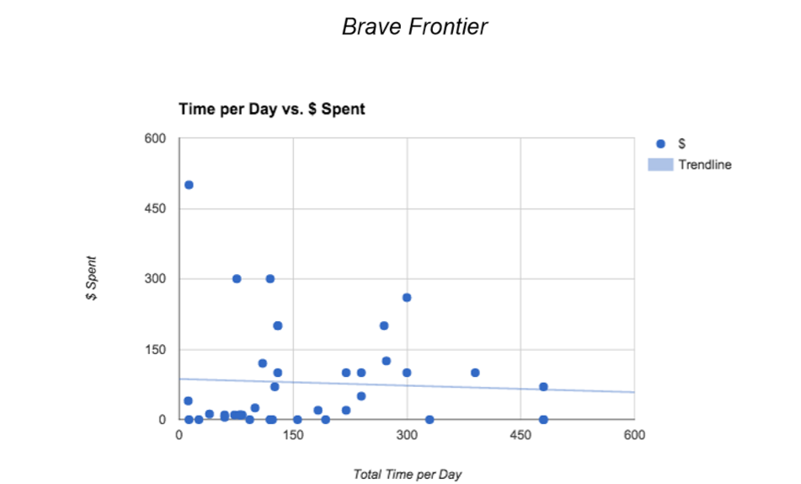
 |  |  |  |  |  |  |  |  |  |  |  | 很多玩家提到用于召唤新宠物
 |  |  |  |  |  |  |  |  |  |  |  | 召唤，也有时是补充体力
 |  |  |  |  |  |  |  |  |  |  |  | 魔力或者符文，体力大部分时间够用

 |  |  |  |  |  |  |  |  |  |  |  | FaceBook关于日常消费和每天游戏时间的对比

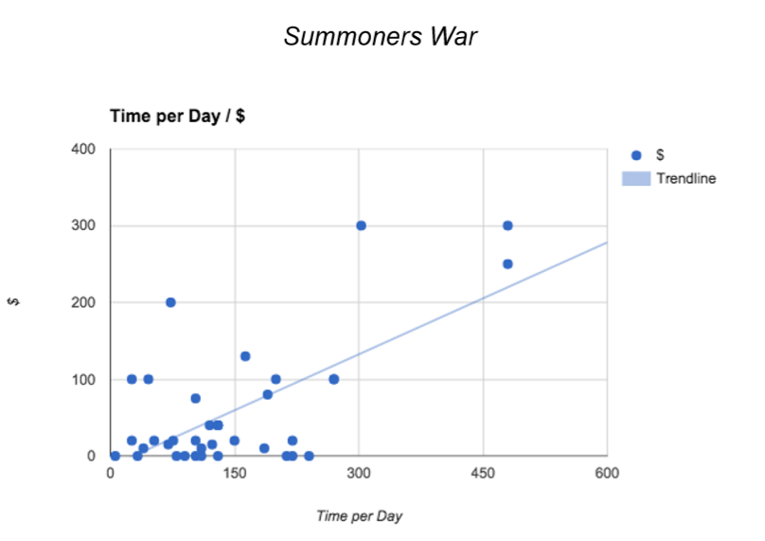

 |  | 引用调研原文：

 |  |  |  | 随时间花费，付费率走低，需要研究下游戏设计中是否有类似”扫荡“的设计，导致此结果

 |  | 分析总结：
 |  |  | 1.此次访谈BF玩家大部分消费水平在付费成员中处在中等水平，而SW玩家则大部分属于低等水平，少部分属于中等水平
 |  |  | 2.BF玩家关于首充问题：提升新获得的成员，及突破关卡成为了主要的引导因素，只有一人为了获得新队员，可能是属于感性消费者。首次充值的费用集中在$64.99及$34.12的gem礼包。符合大众消费心理，我们自身游戏设计时可以参考这一点。
 |  |  | 而SW玩家，首充的主要目的为召唤新宠物。近年来10连抽等模式广泛应用于各类卡牌，玩家基本已经习惯这周消费模式。SW提供的营销手段则更丰富，导致玩家普遍购买了打折礼包，新手礼包等。
 |  |  | 3.日常消费时，无论BF还是SW玩家，购买的主要目标转向了召唤新队员，可能是因为游戏机制引导，及玩家玩点从最初的了解游戏系统、基础队伍成长，转为了应对各种系统进行的收集、及队伍培养。符合卡牌时RPG的标准设计模式。也证明了此种设计模式在国外亚裔市场同样吃香。

 | 3.最喜欢游戏哪些点 |  |  |  |  |  |  |  |  | 3.最喜欢游戏什么地方，举例3种
 |  |  | 玩家1 | 美术 | 进化 | 策略 |  |  |  |  |  | 玩家1 | 回合制，需要想好怎么打 |  |  | 竞技场需要策略 | 公会里可能认识很多人
 |  |  | 玩家2 | 美术 | 基于队伍的玩法 |  | 宠物技能多样化 |  |  |  |  | 玩家2 | 宠物差异化 |  | Crappy random number generator（感觉是不好的）
 |  |  | 玩家3 | 故事 | 美术 | 自动战斗 |  |  |  |  |  | 玩家3 | 最终幻想的感觉，回合制 |  |  | 社交，可以从随机频道结识朋友 |  | 获得好宠物的期望
 |  |  | 玩家4 | 收集，成长 |  |  |  |  |  |  |  | 玩家4 | 升级宠物
 |  |  | 玩家5 | 美术 | PVP |  |  |  |  |  |  | 玩家5 | 通过宠物评论获取推荐符文 |  |  | 讨论宠物
 |  |  | 玩家6 | 收集，成长 |  |  |  |  |  |  |  | 玩家6 | 收集宠物 | 策略 | 系统多
 |  |  | 玩家7 | PVP |  |  |  |  |  |  |  | 玩家7 | 召唤 | 自动战斗
 |  |  | 玩家8 | Frontier Hunter（可能是一种长线pve战斗设计） |  |  |  |  |  |  |  | 玩家8 | 策略 | 太难的时候可以手动操作
 |  |  | 玩家9 | 怪物特性 | 分享 | PVP |  |  |  |  |  | 玩家9 | 比较难玩完 |  | 火山最后一关之后觉得非常好
 |  |  | 此处记录为9个玩家，而访谈目标只有8个，估计是记录错误 |  |  |  |  |  |  |  |  | 玩家10 | 工会战
 |  | 让玩家上瘾的原因 |  |  |  |  |  |  |  |  |  | 玩家11 | 配置符文 | 积累RNG（积累人品？）
 |  |  | 美术好，尤其进化动画。提到了不喜欢hero charge |  |  |  |  |  |  |  |  | 玩家12 | 配置队伍
 |  |  | 更新快 |  |  |  |  |  |  |  | 让玩家上瘾的原因
 |  |  | 召唤出新怪（就有又有坑了） |  |  |  |  |  |  |  |  | 怪物升级*3
 |  |  | 通过了就不怎么玩了，目前一段时间内只上一次 |  |  |  |  |  |  |  |  | 付费玩家和免费玩家平衡，有些玩家会抱怨，充了2K什么都没得到
 |  |  | 故事 |  |  |  |  |  |  |  |  | 社交方便
 |  |  | pvp |  |  |  |  |  |  |  |  | 试图打游戏最后一关
 |  |  | 成长 |  |  |  |  |  |  |  |  | 保持竞技场前100名
 |  |  | pvp（和现实朋友及家人） |  |  |  |  |  |  |  | 会推荐给其他朋友么，如何描述
 |  | 对游戏的评分（1~10） |  |  |  |  |  |  |  |  |  | 只会给朋友看下，没法描述
 |  |  | 所有人评分在7~8分之间 |  |  |  |  |  |  |  |  | 会说我的宠物可以消灭整个队伍，这是个比较难的游戏
 |  | 对游戏策略评价 |  |  |  |  |  |  |  |  |  | 可以自动战斗
 |  |  | 3人评价刚刚好 |  |  |  |  |  |  |  |  | 每天打活动
 |  | 对游戏策略难度评价 |  |  |  |  |  |  |  |  |  | 一个像口袋妖怪一样的宠物游戏，比较适合年龄稍大的玩家
 |  |  | 大部分人觉得适中 |  |  |  |  |  |  |  | 对游戏策略评价
 |  |  | 1人提到不需要再容易 |  |  |  |  |  |  |  |  | 不太策略，是个成长游戏，更策略是coc
 |  |  | 1人提到前期有些困难，掌握系统后就OK了 |  |  |  |  |  |  |  |  | pve比较策略
 |  |  |  |  |  |  |  |  |  |  |  | 竞技场5~6，pve7 工会战8
 |  |  |  |  |  |  |  |  |  |  |  | 7分
 |  |  |  |  |  |  |  |  |  |  |  | 一开始是9，现在比起其他游戏是6~7（一开始指游戏发布）
 |  |  |  |  |  |  |  |  |  |  |  | 8~9
 |  |  |  |  |  |  |  |  |  |  |  | 一开始自动战斗就好了，但是后来就有9分了（一开始指进入游戏）
 |  |  |  |  |  |  |  |  |  |  |  | 8~9
 |  |  |  |  |  |  |  |  |  |  |  | 如果有很多宠物你才能更策略

 |  |  |  |  |  |  |  |  |  |  | 对游戏策略难度评价
 |  |  |  |  |  |  |  |  |  |  |  | 刚刚好
 |  |  |  |  |  |  |  |  |  |  |  | 开始还好，后来弱爆了（来自流向Unison League的流失玩家）
 |  |  |  |  |  |  |  |  |  |  |  | 还行吧
 |  |  |  |  |  |  |  |  |  |  |  | 现在不错，如果策略降低就显得太容易了
 |  |  |  |  |  |  |  |  |  |  | 对游戏复杂度的评价
 |  |  |  |  |  |  |  |  |  |  |  | 太简单了
 |  |  |  |  |  |  |  |  |  |  |  | 比较合适，一开始的时候有点难理解
 |  | 分析总结： |  |  |  |  |  |  |  |  |  | 6分吧，难度适中
 |  |  | 1.BF玩家对游戏的喜好主要集中在游戏战斗策略（包括pvp及pve）、及美术风格上。而SW玩家更倾向于战斗系统和宠物收集。侧面表明SW玩家更加core
 |  |  | 2.关于策略问题，BF大部分玩家觉得适中。SW玩家亦然

 | 4.不喜欢的点 |  |  |  |  |  |  |  |  | 4.不喜欢的点
 |  |  | 第一章节太慢 |  |  |  |  |  |  |  |  | Violent runes |  | RNG
 |  |  | 召唤太贵 |  |  |  |  | facebook关于宠物gacha调研 |  |  |  | Ways to be OP |  | 东西卖的太贵
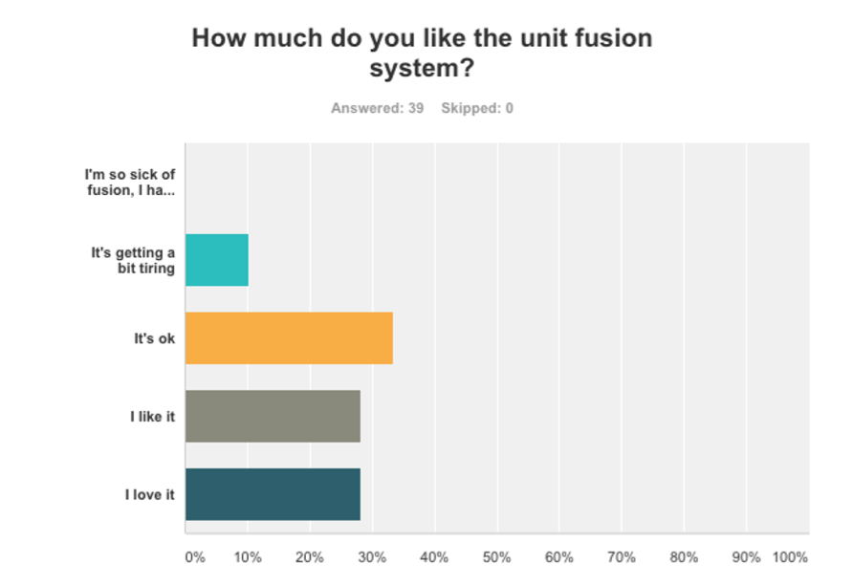
 |  |  | 交互太少 |  |  |  |  |  |  |  |  | 花了很多时间玩也没有变强 |  |  | 抽到5星概率太低
 |  |  | 升级太快 |  |  |  |  |  |  |  |  | 剧情对话老土，感觉是针对10~15岁玩家设计
 |  |  | 召唤 |  |  |  |  |  |  |  |  | 好的宠物要花很多钱 |  | 故事太差
 |  |  | 初始怪物太弱 |  |  |  |  |  |  |  |  | 需要更多协作玩法 |  | 加强工会
 |  |  | 战斗系统中太依靠打击数 |  |  |  |  |  |  |  |  | RNG
 |  |  | 安卓平台游戏卡顿
 |  |  | 一直抽到相同宠物 |  |  |  |  |  |  |  | 希望游戏能提升的地方
 |  |  | 召唤（召唤5个1个免费，一定是垃圾） |  |  |  |  |  |  |  |  | 提高好宠掉率
 |  |  |  |  |  |  |  |  |  |  |  | 平衡战力过高的宠物
 |  | 希望游戏能提升的地方 |  |  |  |  |  |  |  |  |  | 制定自己的宠物
 |  |  | 竞技场宠物AI |  |  |  |  |  |  |  |  | 交易宠物
 |  |  | Frontier Hunter时间太长又无聊，希望有点散点收益 |  |  |  |  |  |  |  |  | 游戏内聊天不够好，我们常用line chat聊天是因为游戏内部聊天做的不太好
 |  |  | 客服Don’t respond to tickets very well |  |  |  |  |  |  |  |  | RNG保底设计
 |  |  | 增加交易，聊天等功能，抽宠物要有保底 |  |  |  |  |  |  |  |  | 工会战还是跟AI打，不够策略
 |  |  | 需要合作模式
 |  |  | 卡顿需要提升 |  |  |  |  |  |  |  | 如果流失，流失的原因
 |  |  |  |  |  |  |  |  |  |  |  | 经常软流失，主要是因为抽到了一堆没用的东西
 |  | 如果流失，流失的原因 |  |  |  |  |  |  |  |  |  | 希望更多同步玩法，而去玩了Unison League
 |  |  | 朋友都不玩了
 |  |  | 每天花费时间太长了

 |  | 分析总结：
 |  |  | 1.BF调研中，有3名玩家抱怨了“抽宠物系统“相关内容。但是鉴于玩家仍旧花钱在”抽宠物系统“中切并未造成流失。表明此系统造成的赌博效应冲动消费比较有效，虽然会带来少量挫败，但是不太影响留存。但在SW调研中则会造成些软流失，可能是设计商比BF更坑导致。
 |  |  | 2.BF调研中，2名玩家对”游戏节奏“表示不满，体现在初始怪物可能太弱，成长较慢，难以通过前期主线内容上。这点可以确认一下实际游戏前期设计的成长曲线做出结论。
 |  |  | 3.对社交部分，BF1人提到比较薄弱，SW则有更多，原因有可能是SW相对BF来说更新，随现在市场变动，越来越多手游更重视社交，玩家亦有这方面需求。
 |  |  | 4.提升部分表明了BF/SW游戏的一些玩家可关注到的薄弱点，如果我们游戏有类似系统，相关信息值得注意。如竞技场AI，长时间玩法的散点收益设计，随机生成系统保底设计等
 |  |  | 5.对于BF来讲，实际生活中的朋友一起玩是保证留存的重要方式。而SW中也有一部分人提到了需要加强社交，尤其是同步玩法。

 | 5.每天游戏时间 |  |  |  |  |  |  |  |  | 5.每天游戏时间
 |  | 每天多少次 |  |  |  |  |  |  |  |  | 每天多少次
 |  |  | 1人回答2次 |  |  |  |  |  |  |  |  | 一直玩
 |  |  | 1人回答4~10次 |  |  |  |  |  |  |  |  | 放着不管
 |  |  | 1人回答1~2次 |  |  |  |  |  |  |  |  | 等体力恢复
 |  |  | 1人回答15~25次 |  |  |  |  |  |  |  |  | 一直玩
 |  |  |  |  |  |  |  |  |  |  |  | 空闲时间就玩
 |  | 游戏地点及时间安排 |  |  |  |  |  |  |  |  |  | 3~4次
 |  |  | 早上起来3次竞技场，PVE自动战斗，Frontier Hunter时间到了就去打 |  |  |  |  |  |  |  |  | 2~3次
 |  |  | 所有时刻都一样（但是没说什么样） |  |  |  |  |  |  |  |  | 早上玩一会，晚上玩很长时间
 |  |  | 所有闲暇时间 |  |  |  |  |  |  |  | 游戏地点及时间安排
 |  |  | 先看看有什么event，及event副本。然后看看自己缺什么，去打。然后去打竞技场直到没有orb（抱怨了竞技场不能控制宠物）。然后进行 Vortex Gate和任务 |  |  |  |  |  |  |  |  | 早上起来先打日常挑战，然后挂机，晚上工会战
 |  |  |  |  |  |  |  |  |  |  |  | 取决于当时的各种追求：升级，觉醒，符文，荣誉商店
 |  |  | 有体力就玩 |  |  |  |  |  |  |  |  | 早上工会战，是因为工会成员不同时区，白天挂机刷小本，晚上专注打本
 |  |  | 什么地方都会玩。一醒来，去工作路上、工作时、回家路上、女友家（原文girlfriends place。。）。玩的时候先去town看下，看先游戏内更新（大概是指任务刷新等），收礼物送礼物，竞技场farming道具 |  |  |  |  |  |  |  |  | 工作时间刷刷刷，有时间的话就打工会战和试炼塔
 |  |  |  |  |  |  |  |  |  |  |  | 寻找刷出秘密地下城的玩家并加为好友。给他们看自己的宠物
 |  |  | 自动战斗，farming |  |  |  |  |  |  |  |  | 一醒来就玩，看看商店，用用竞技场邀请。然后上班路上玩
 |  |  | 工作很闲一直在玩
 |  |  | 一早就开游戏，早餐时间、睡前玩。

 |  | 分析总结：
 |  |  | 1.BF玩家玩的次数分布比较分散，可能原因是游戏的散点设计，使玩家可以选择集中时间或者分散时间来玩。而SW玩家则挂机，一段时间都在玩的比较多，也是因为SW的系统设计需要操作的频率相对较高，而且无类似扫荡的系统。
 |  |  | 2.大部分玩家选择闲暇时间来玩。契合手游散点游戏时间设计。
 |  |  | 时区考虑

 | 6.有多少高级宠物 |  |  |  |  |  |  |  |  | 6.有多少高级宠物
 |  |  | Have a ton(并不知道是什么。。） |  |  |  |  |  |  |  |  | 大部分玩家提到有很多5星宠物，很少有6星：不愿意用5星去合成六星
 |  |  | 18个7星 |  |  |  |  |  |  |  |  | 一名玩家提到初始5星宠物才算高级，他和他的朋友4个人玩了几个月，只有一个人得到了
 |  |  | 50~60个7星
 |  |  | 一整队7星 |  |  |  |  |  |  |  | 如何知道如何排兵布阵
 |  | 如何知道如何排兵布阵 |  |  |  |  |  |  |  |  |  | 自己试
 |  |  | 一种属性组一队（这里属性指的是黑白红绿蓝） |  |  |  |  |  |  |  |  | 问朋友
 |  |  | 论坛 |  |  |  |  |  |  |  |  | 网上看
 |  |  | 跟tumblr上一个家伙学的 |  |  |  |  |  |  |  |  | 论坛
 |  |  | 看一下队长技能及brave burst，然后一种属性一队 |  |  |  |  |  |  |  |  | 第三方app
 |  |  |  |  |  |  |  |  |  |  |  | Reddit
 |  | 觉得排兵布阵重要么 |  |  |  |  |  |  |  |  |  | Youtube
 |  |  | 是的，每个玩法都要有点不同（指布阵）
 |  |  | 需要选择对应的组合 |  |  |  |  |  |  |  | 觉得排兵布阵/策略/升级，哪个重要
 |  |  | 所有都需要组合和策略 |  |  |  |  |  |  |  |  | 策略，你需要正确符文及宠物（这不是排兵布阵么。。。）
 |  |  |  |  |  |  |  |  |  |  |  | 需要正确的宠物对应战况，但是挺容易理解的
 |  | 哪些怪物最好用 |  |  |  |  |  |  |  |  |  | 策略不太重要，还是布阵重要
 |  |  | 没有最好的（大概表示觉得还算平衡）
 |  |  | 故事线奖励 |  |  |  |  |  |  |  | 哪些怪物最好用
 |  |  | Loden |  |  |  |  |  |  |  |  | Healer, Nuker 和 Tank，一种类型一个就好
 |  |  | Quayde, Ruby |  |  |  |  |  |  |  |  | Defense, attack and support
 |  |  |  |  |  |  |  |  |  |  |  | 初始5星宠，及一些星级较低的特殊宠。不同的玩法不同对应
 |  | 哪些怪物看起来比较酷，是否觉得看起来酷很重要 |  |  |  |  |  |  |  |  |  | 光/暗系
 |  |  | 长相和增益都很重要 |  |  |  |  |  |  |  |  | Chloe and Zaiross
 |  |  | 喜欢dark属性怪物。（看起来酷）有点重要 |  |  |  |  |  |  |  |  | Dark Chimera
 |  |  | 喜欢Aaron 和 Ruby |  |  |  |  |  |  |  |  | 所有的龙
 |  |  | 外表很重要 |  |  |  |  |  |  |  |  | 看技能配合
 |  |  | 就是因为看着cool，练了mono dark |  |  |  |  |  |  |  | 觉得暗系怪物好用么
 |  |  |  |  |  |  |  |  |  |  |  | 是的，黑暗奇美拉伤害高，黑暗瓦尔基里队长技能好，可以提升速度
 |  |  |  |  |  |  |  |  |  |  |  | 光暗看起来更酷，更稀有。但是光vs暗没什么特别的
 |  |  |  |  |  |  |  |  |  |  |  | 稀有的一般来说就是有用的
 |  |  |  |  |  |  |  |  |  |  |  | 光，暗太难得到了

 |  |  |  |  |  |  |  |  |  |  | 哪些怪物看起来比较酷，是否觉得看起来酷很重要
 |  |  |  |  |  |  |  |  |  |  |  | 更看重属性
 |  |  |  |  |  |  |  |  |  |  |  | 属性外观一半一半吧
 |  |  |  |  |  |  |  |  |  |  |  | 美观，因为是个收集游戏嘛
 |  |  |  |  |  |  |  |  |  |  |  | 属性更重要，但是如果外观帅气更好
 |  |  |  |  |  |  |  |  |  |  |  | 所有奇美拉都挺好
 |  |  |  |  |  |  |  |  |  |  |  | 玩Soccer Spirits花了$1k 就是因为妹子好看

 |  | 分析总结：
 |  |  | 1.关于排兵布阵，没有人评价觉得不重要
 |  |  | 2.外表对玩家选择怪物起到了一定作用
游戏系统相关：
 | 7.对”合成宠物“的看法（1~10评分） |  |  |  |  |  |  |  |  | 7.对”合成宠物“的看法（1~10评分）
 |  |  | 2人表示喜欢，其中一人评价7分 |  |  |  |  |  |  |  |  | 一合成就没法反悔，希望有替代品
 |  |  | 1人表示所有这类游戏都有，感觉是必须的（但此处有些被动必须的含义） |  |  |  |  |  |  |  |  | 还行，大部分游戏都有
 |  | 有没有试过其他类型的成长系统。 |  |  |  |  |  |  |  |  |  | 不错
 |  |  | 大部分并没有尝试过。仅仅一部分人听说过 |  |  |  |  |  |  |  |  | 不错，因为可以选择
 |  |  | 所以之后两个问题并没有答案 |  |  |  |  |  |  |  | 有没有试过其他类型的成长系统。
 |  |  |  |  |  |  |  |  |  |  |  | 大部分听说过Heroes charge
 |  |  |  |  |  |  |  |  |  |  |  | heroes charge 一开始还挺好玩的，但是他们开服开太快了，游戏比较单调

 |  |  |  |  |  |  |  |  |  |  | 对GACHA（抽蛋）系统的看法
 |  |  |  |  |  |  |  |  |  |  |  | 大部分人还是有轻微负面情绪，不过不太影响。好处是平衡了免费付费玩家。

 |  | 分析总结：
 |  |  | 1.这几个BF用户已经习惯了”宠物合成“这种成长模式。可能此次调研用户属于比较忠实BF的玩家，并没有尝试其他该类型游戏的想法。SW玩家大部分也习惯了”合成宠物“但提出了，希望有替代品，可能是希望有非宠物的其他道具替代。
 |  |  | 2.SW玩家在习惯了公共服务器的环境后，对开服过快的Heroes Charge显得游戏不习惯。
 |  |  | 3.大部分人对CACHA系统还是有轻微负面情绪，不过不太影响。好处是平衡了免费付费玩家。

 | 8.每天玩以下游戏的时间分配？任务；Vortex；Raid Battle； Imperial Capital Randall；Arena |  |  |  |  |  |  |  |  | 8.每天玩以下游戏的时间分配？竞技场；pve
 |  |  | 1人回答：Vortex 70%, Imperial Capital 15%, Arena 10%, Quest 5%，不玩Raid Battle，觉得没意思 |  |  |  |  |  |  |  |  | 玩竞技场就是为了荣誉币，一点也不好玩
 |  |  | 1人回答：30-40% arena, vortex 10%, Imperial出了就玩，同不玩Raid Battle。零散时间打打任务 |  |  |  |  |  |  |  |  | 玩竞技场就是为了打成就
 |  |  | 1人回答：什么活动出了玩什么，优先Frontier Hunter，然后是Vortex>Trials>Quest |  |  |  |  |  |  |  |  | 70% pve 30% 竞技场
 |  | 最感兴趣的玩法 |  |  |  |  |  |  |  |  |  | 都一样
 |  |  | 不确定 |  |  |  |  |  |  |  |  | 工会战是唯一打竞技场的时候
 |  |  | Frontier Hunter |  |  |  |  |  |  |  |  | 根据追求打活动
 |  |  |  |  |  |  |  |  |  |  |  | 看游戏阶段（没理解）

 |  |  |  |  |  |  |  |  |  | 9.最感兴趣的玩法
 |  |  |  |  |  |  |  |  |  |  |  | Event
 |  |  |  |  |  |  |  |  |  |  |  | 聊天
 |  |  |  |  |  |  |  |  |  |  |  | 地下城和Event，可能更喜欢召唤和培养宠物
 |  |  |  |  |  |  |  |  |  |  |  | 竞技场，最策略
 |  | 分析总结： |  |  |  |  |  |  |  |  |  | 试炼塔，最难
 |  |  | 1.BF玩家们还是比较遵循游戏设计者思路，追求高产。不同类别的玩家会倾向各自追求，主要分别为追求pve或者pvp；而SW玩家来说

 | 9.游戏中的event对你继续玩下去有没有影响，哪些event玩的最多，为什么 |  |  |  |  |  |  |  |  | 10.游戏中的event对你继续玩下去有没有影响，哪些event玩的最多，为什么
 |  |  | 很重要。主要玩体力减半，双倍经验，super boss summons |  |  |  |  |  |  |  |  | 还可以，出现的时候看看值不值得去打
 |  |  | 不重要。（此处3/10不明含义）后面加了句评价：这家伙说他一直玩Frontier Hunter。。。。 |  |  |  |  |  |  |  |  | 无论如何是有用的。。
 |  |  | Frontier Hunter（玩的最多）
 |  |  | Monday Dungeons for Karma（一个最容易升级的活动）
 |  | 分析总结：
 |  |  | 1.事件驱动给BF玩法带来了多样性，使玩家不是一直致力于刷刷刷。还是带来了一些好处。而SW的事件系统做的并不到位，即使刷出了秘密地下城，仍有有可能是没用的。

 | 10.对战斗系统评价（1~10分，对比其他rpg games） |  |  |  |  |  |  |  |  | 11.对战斗系统评价（1~10分，对比其他rpg games）
 |  |  | 9/10 |  |  |  |  |  |  |  |  | 7，6，8，5
 |  |  | 8/10 |  |  |  |  |  |  |  |  | 速度部分比较喜欢
 |  |  | 不喜欢，竞技场ai太烂 |  |  |  |  |  |  |  |  | 有点无聊，不过能自动
 |  |  | 喜欢 |  |  |  |  |  |  |  |  | 还可以，不过我更喜欢Unison League，因为同步玩法
 |  |  | 喜欢
 |  |  | 还好吧

 |  |  | 1.BF作为传统日式RPG基础的卡牌游戏，战斗系统做的比较契合目标玩家，自动战斗做的不够好。而SW的玩家则会觉得相对较弱，但是自动这一点对整体感受有所提升。可能是因为卡牌RPG市场逐渐呈现饱和的一种体现，原有的成熟异步玩法逐渐不能满足玩家。

 | 11.战斗时选择手动or自动 |  |  |  |  |  |  |  |  | 12.战斗时选择手动or自动
 |  |  | 自动，除非自动赢不了 |  |  |  |  |  |  |  |  | 自动，除非自动赢不了（典型）
 |  |  | 自动，可以边玩边干别的 |  |  |  |  |  |  |  |  | boss手动，其他自动
 |  |  | 自动，但是继续吐槽ai太烂 |  |  |  |  |  |  |  |  | 打塔手动，其他自动
 |  |  | 根据不同玩法选择 |  |  |  |  |  |  |  |  | AI弱爆了，所以用手动（只有他是用手动的）
 |  |  | 大部分自动，除了较难的玩法

 |  | 分析总结：
 |  |  | 1.BF/SW玩家的做法大部分符合自动战斗的设计初衷，再次证明了自动战斗符合用户需求。

 | 12.掉落系统评价，奖励太多or太少 |  |  |  |  |  |  |  |  | 13.掉落系统评价，奖励太多or太少
 |  |  | 还不错 |  |  |  |  |  |  |  |  | 非常好，除了目标宝箱还能的到许多mana，甚至水晶
 |  |  | 可以接受，但是希望多一些 |  |  |  |  |  |  |  |  | 看farming什么了，符文就不太好
 |  |  | 可以接受，Arena提升太慢了 |  |  |  |  |  |  |  |  | 精华掉太少了

 |  | 分析总结：
 |  |  | 1.BF玩家觉得掉落适中。BF玩家觉得精华和符文部分掉落较少，可能的原因是SW宠物成长时间消耗设计的比较长，尤其是符文系统，主要将追求差别放在产出的一刻，比较影响游戏顺畅体验。

 | 13.对好友社交系统评价 |  |  |  |  |  |  |  |  | 14.对好友社交系统评价
 |  |  | 希望可以聊天 |  |  |  |  |  |  |  |  | 比较糟糕，他们明明就在那，我却不能跟他们说话
 |  |  | 希望更有趣一些 |  |  |  |  |  |  |  |  | 带朋友的宠物可以尝试一下那个宠物怎么样
 |  |  | 挺糟糕的。尤其是当你想让你的好友换eader（估计是为了协助） |  |  |  |  |  |  |  |  | 明明可以更好的
 |  |  | 如果能换宠物就好了 |  |  |  |  |  |  |  |  | 不太好，用LINE
 |  |  | 没法聊天，太烂了 |  |  |  |  |  |  |  | 喜欢好友宠物协助么
 |  | 喜欢好友宠物协助么
 |  |  | 必须的
 |  | 收送礼物的频率 |  |  |  |  |  |  |  |  | 收送礼物的频率
 |  |  | 每天都会 |  |  |  |  |  |  |  |  | 没人回答。。

 |  | 分析总结：
 |  |  | 1.BF/SW玩家均表达了对社交系统加强的期望，包括但不限于：加强聊天（提到了类似密聊的功能），能有办法让好友换自己想用的宠等。
 | 14.希望有工会功能么 |  |  |  |  |  |  |  |  | 15.进工会了么
 |  |  | 非常希望 |  |  |  |  |  |  |  |  | 全都进了
 |  |  | 迫切希望 |  |  |  |  |  |  |  |  | 工会商店不错
 |  |  | 希望 |  |  |  |  |  |  |  | 喜欢工会哪点，不喜欢哪点
 |  |  | 正是因为连不上网，我们才更专注本地游戏（是不是我理解错了。。） |  |  |  |  |  |  |  |  | 希望能像 Unison League一样同步战斗
 |  |  |  |  |  |  |  |  |  |  |  | 只能工会战，干不了什么别的
 |  | 分析总结：
 |  |  | 1.同上个问题，且玩家不仅只期望工会是个大型聊天工具，更加希望加入更多玩法。再次提到了同步战斗

宠物相关
 | 15.最喜欢和最不喜欢的宠物 |  |  |  |  |  |  |  |  | 16.最喜欢和最不喜欢的宠物
 |  |  | 喜欢Elza 和 Maxwell。不喜欢Golem，因为速度慢 |  |  |  |  |  |  |  |  | 没什么不喜欢
 |  |  | Aaron 是个mitigator（类似T）还能造成大量伤害
 |  |  | 讨厌Thunderbird。属性最弱

 |  | 分析总结：
 |  |  | BF玩家喜欢或不喜欢宠物的原因是因为宠物属性。深入了解一个宠物的时候，还是实用性比较重要。

 | 16.宠物外观是否契合属性，你觉得这个重要么 |  |  |  |  |  |  |  |  | 17.宠物外观是否契合属性，你觉得这个重要么
 |  |  | 不重要 |  |  |  |  |  |  |  |  | 没人回答
 |  |  | 收集靠脸，战斗靠实力
 |  |  | 先看脸，然后转为看实力
 |  |  | 大部分符合，也有些不符合，但是不重要
 |  |  | 外观和技能没什么关系

 |  | 分析总结：
 |  |  | 大部分玩家还是先看脸，后看实力，对于两者的契合度不太关注。可能是因为太多游戏没有做到这一点了，习惯了，而且玩家的关注点并没有那么综合。

 | 17.游戏提供的宠物够用么。你希望游戏增加怎样的技能和属性 |  |  |  |  |  |  |  |  | 18.游戏提供的宠物够用么。你希望游戏增加怎样的技能和属性
 |  |  | 挺好的，足够用。 |  |  |  |  |  |  |  |  | 正好
 |  |  | 出啥用啥 |  |  |  |  |  |  |  |  | 还想要更多
 |  |  |  |  |  |  |  |  |  |  |  | 正好
 |  |  |  |  |  |  |  |  |  |  |  | 太多了反而得不到想要的

 |  | 分析总结：
 |  |  | 综合来讲，两个游戏的玩家都觉得宠物数量OK

阵型，技能系统：
 | 18.pvp用什么阵容。为什么觉得这个阵容最好，怎么用。 |  |  |  |  |  |  |  |  | 19.pvp用什么阵容。为什么觉得这个阵容最好，怎么用。
 |  |  | 战力越高越好用 |  |  |  |  |  |  |  |  | 主要是dps，然后找软柿子捏
 |  |  | 个人喜欢黑属性宠物，I go for glass cannon builds（这句不太懂） |  |  |  |  |  |  |  |  | 找组合没意义的，基本也是找软柿子捏
 |  |  | 彩虹队，5种颜色一个队，其他很多玩家也提到这点
 |  | 分析总结：
 |  |  | BF的pvp没玩过，不好评价；SW的玩法是可以刷对手的，因此选择阵容的必要性大大降低了。而且SW的宠物繁多，每个玩家有能力得到的都不一样，不容易像其他卡牌游戏一样形成固定模式的阵型（即使有最好阵型，大部分玩家也得不到）

 | 19.觉得游戏平衡性怎么样 |  |  |  |  |  |  |  |  | 20.觉得游戏平衡性怎么样
 |  |  | 好像没什么人理解问题的含义 |  |  |  |  |  |  |  | 同样不理解问题的含义
 |  |  | 只有一人回答：就是为了练级

 |  | 分析总结：
 |  |  | 平衡性的范畴较广，针对这两个游戏来说，可能平衡性确实不好定义。因为玩家不存在本源差异（没有职业选择），所有人看起来权利都是一样的，只是rmb玩家成长的快些。
 | 20.你喜欢攻击动画/特效么，它们能不能帮助你理解技能 |  |  |  |  |  |  |  |  | 21.你喜欢攻击动画/特效么，它们能不能帮助你理解技能
 |  |  | 喜欢 |  |  |  |  |  |  |  | 技能动画很赞（典型回答）
 |  |  | 喜欢 |  |  |  |  |  |  |  | 很赞，如果能快点结束战斗更好
 |  |  | 一般都关掉，又是因为卡顿
 |  |  | 很酷，但是有时还是希望快一点看到战斗结果

 |  | 分析总结：
 |  |  | 好的攻击动画确实能大幅提升游戏品质感，但是看时间长了同样的东西总会腻烦

 | 21.了解属性克制么，觉得合理么，如何利用 |  |  |  |  |  |  |  |  | 22.了解属性克制么，觉得合理么，如何利用
 |  |  | 没人回答。。 |  |  |  |  |  |  |  |  | 剪刀石头布，挺好的，但是有些怪好像不怎么受这个影响
 |  |  |  |  |  |  |  |  |  |  |  | 某种程度上，无法利用它，因为拥有宠物有限
 |  |  |  |  |  |  |  |  |  |  |  | 37级前没什么用，40级就有用了（中间3级哪去了。。）
 |  |  |  |  |  |  |  |  |  |  |  | 挺好的，让我想起了口袋妖股
 |  |  |  |  |  |  |  |  |  |  |  | 不错，但是水打火的除外，火的都太厉害属性影响起不了太大作用。
 |  |  |  |  |  |  |  |  |  |  |  | 起不了太大作用，还是技能作用大
 |  | 分析总结： |  |  |  |  |  |  |  |  |  | pvp有点用，其他的作用不大
 |  |  | SW玩家还是能够理解属性克制的，从玩家描述来看，属性克制的影响力在成长中做了调整，具体方式及设计目的需要进一步调研。

 | 22.你在战斗前做准备么，做哪些准备，做准备都关注哪些问题 |  |  |  |  |  |  |  |  | 23.你在战斗前做准备么，做哪些准备，做准备都关注哪些问题
 |  |  | 彩虹队需要各个颜色均一个强力宠物，得到新宠物就试一试，想尽办法进化 |  |  |  |  |  |  |  |  | 宠物太少，换不了阵型
 |  |  |  |  |  |  |  |  |  |  |  | 大部分时间都是一个阵型，遇到困难的才会换

 |  | 分析总结：
 |  |  | 换阵型并不是一个需要时常操作的行为，这样设计其实有可能让玩家觉得烦。一天的游戏中，适当的在Farming中安排一些需要考虑阵型的玩法才是正确的做法。

